信用交易
融资融券市场交易数据统计（20220909）

标的证券 | 融资融券余额（亿元） | 融资余额（亿元） | 融券余额（亿元） | 融资买入额（亿元） | 融资融券规模变化（亿元） | 融资余额增幅(‰) | 融券余额增幅(%)
统计数据 | 16,037.59 | 14,971.10 | 1,066.48 | 468.06 | -86.23 | -5.36 | -0.51
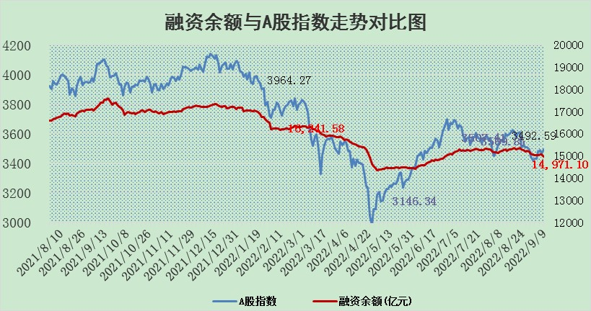

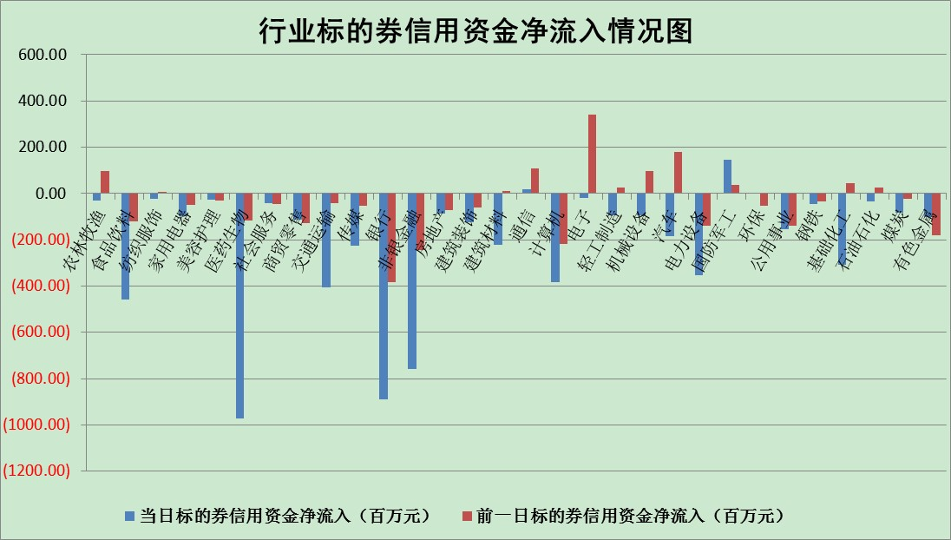

标的基金代码 | 标的基金简称 | 融资余额/市值(%) | 融资余额增幅(%) | 融资买入额/成交金额(%) | （融资余额净增额-融券余额净增额）/市值(‱) | 融券余额降幅(%) | ABS[（融资余额净增额-融券余额净增额）/市值净增额-1](%)
159902 | 华夏中小板ETF | 1.72 | -0.80 | 0.05 | 17.57 | 24.85 | 83.42
159915 | 易方达创业板ETF | 1.76 | -4.14 | 26965.51 | -8.54 | -1.67 | 107.55
159919 | 嘉实沪深300ETF | 5.27 | -0.15 | 0.54 | -2.22 | -17.20 | 101.62
159920 | 华夏恒生ETF | 105.10 | -0.17 | 5.71 | -17.53 | -2.15 | 108.34
159922 | 嘉实中证500ETF | 0.33 | -0.02 | 148.03 | -3.08 | -0.47 | 105.08
159925 | 南方沪深300ETF | 0.02 | -5.79 | 0.00 | -0.11 | 0.00 | 100.08
159928 | 消费ETF | 1.03 | 0.28 | 3.94 | -4.86 | -184.83 | 104.57
159934 | 易方达黄金ETF | 453.98 | 0.07 | 25.81 | 31.40 | 0.00 | 688.64
159939 | 全指信息技术ETF | 0.66 | -0.48 | 2.89 | -0.32 | 0.00 | 100.58
159940 | 全指金融地产ETF | 0.29 | -0.77 | 0.00 | -0.22 | 0.00 | 100.13
159995 | 半导体芯片ETF | 1.76 | 0.18 | 208.14 | 3.08 | 15.12 | 108.96
159997 | 天弘中证电子ETF | 2.38 | -0.08 | 12.85 | 0.53 | 9.10 | 94.95
159998 | 天弘中证计算机主题ETF | 0.18 | 1.48 | 0.05 | 0.26 | 0.00 | 99.78
510050 | 华夏上证50ETF | 10.45 | -1.25 | 168.37 | -14.60 | -12.44 | 105.32
510180 | 华安上证180ETF | 0.48 | -0.52 | 3.20 | -0.35 | -14.32 | 100.26
510880 | 华泰柏瑞红利ETF | 0.16 | -6.45 | 0.40 | -0.69 | 6.44 | 101.83
510900 | 易方达恒生H股ETF | 149.76 | -0.34 | 2.80 | -51.05 | 0.00 | 121.17
511010 | 5年期国债ETF | 0.00 | 0.00 | 0.00 | 0.00 | 0.00 | 100.00
511380 | 可转债及可交换债券ETF | 29.76 | -0.69 | 0.49 | -20.77 | 0.00 | 124.38
512000 | 全指证券ETF | 6.87 | -1.99 | 15.96 | -16.85 | -6.55 | 122.83
512010 | 沪深300医药卫生ETF | 5.14 | -5.10 | 21.97 | -28.98 | -8.44 | 133.87
512070 | 沪深300非银ETF | 2.30 | -3.14 | 22.44 | -7.65 | -2.44 | 101.42
512400 | 南方中证申万有色金属ETF | 1.19 | 3.92 | 1.49 | -7.61 | -18.25 | 103.07
512580 | 广发中证环保产业ETF | 0.56 | 3.94 | 0.27 | 2.25 | 0.24 | 111.60
512660 | 国泰中证军工ETF | 2.56 | 2.14 | 20.14 | 10.45 | 7.24 | 126.25
512800 | 华宝中证银行ETF | 12.39 | -1.85 | 1.17 | -24.36 | -16.01 | 132.07
512980 | 广发中证传媒ETF | 1.72 | 0.66 | 237.51 | 0.60 | -24.18 | 99.60
515030 | 华夏中证新能源汽车ETF | 1.57 | -1.75 | 12.53 | -2.96 | -1.10 | 102.15
515050 | 华夏中证5G通信主题ETF | 1.53 | -0.21 | 112.28 | -0.06 | 6.17 | 100.19
515070 | 华夏中证人工智能ETF | 1.42 | 1.17 | 0.47 | 1.64 | 0.00 | 97.75
标的股票比较指标 |  | 融资余额/流通A股市值(%) | 融资余额增幅(%) | 融资买入额/成交金额(%) | （融资余额净增额-融券余额净增额）/流通A股市值(‱) | 融券余额降幅(%) | ABS[（融资余额净增额-融券余额净增额）/流通A股市值净增额-1](%)
前十名标的个股 |  | 众应互联 | 荣安地产 | 凤凰股份 | 航天彩虹 | 剑桥科技 | 沪硅产业-U
 |  | 数知科技 | 航天彩虹 | 百奥泰-U | 盛德鑫泰 | 三江购物 | 科兴制药
 |  | 丹邦科技 | 盛德鑫泰 | 天宸股份 | 三维通信 | 锦富技术 | 水井坊
 |  | 易见股份 | 贵州轮胎 | 上海九百 | 蒙泰高新 | 美邦服饰 | 多氟多
 |  | 聚龙股份 | 瑞丰新材 | 莱宝高科 | 上海九百 | 顺灏股份 | 歌尔股份
 |  | 绿庭投资 | 凤凰股份 | 国盾量子 | 凤凰股份 | 申华控股 | 凯莱英
 |  | 西水股份 | 滨江集团 | 仲景食品 | 贵州轮胎 | 亚通股份 | 中颖电子
 |  | 仁东控股 | 信达地产 | 莱茵生物 | 莱茵生物 | 海印股份 | 长城军工
 |  | 数码科技 | 三维通信 | 丰林集团 | 腾达建设 | 东华科技 | 海亮股份
 |  | 中体产业 | 宝泰隆 | 酒钢宏兴 | 仁东控股 | 中核科技 | 翔丰华
后十名标的个股 |  | 广田集团 | 新华联 | 广田集团 | 中通客车 | 中国中期 | 宜安科技
 |  | 延安必康 | 中远海特 | 延安必康 | 京新药业 | 康欣新材 | 通宇通讯
 |  | 曙光股份 | 顾家家居 | 曙光股份 | 中元股份 | 德尔未来 | 丰林集团
 |  | 龙净环保 | 涪陵榨菜 | 龙净环保 | 中远海特 | 新力金融 | 华西股份
 |  | 中嘉博创 | 中润资源 | 中嘉博创 | 卓翼科技 | 路德环境 | 顺网科技
 |  | 泰禾集团 | 中通客车 | 泰禾集团 | 超华科技 | 杭电股份 | 法拉电子
 |  | 苏宁易购 | 上海电力 | 苏宁易购 | 雄韬股份 | 楚天高速 | 天银机电
 |  | 中信国安 | 京新药业 | 中信国安 | 合众思壮 | 嘉必优 | 国盾量子
 |  | 台海核电 | 华电国际 | 台海核电 | 长亮科技 | 旋极信息 | 盛德鑫泰
 |  | 当代文体 | 合盛硅业 | 当代文体 | 物产中大 | 创力集团 | 渝三峡A
说明：1.以上普通交易数据和信用交易数据皆以交易日收盘后数据为基准；2.上述标的证券总数据只计算标的证券市场总数据，不包括从标的证券中调出去标的证券数据，所以与交易所公布的总值略有不同； 3.上述行业采用申万一级行业分类；4.以上标的基金和标的个股中比较的6个指标值中：前5个（从左至右）为正向指标，值越大排名越靠前；第6个为逆向指标，值越小，排名越靠前；5.第6个指标中ABS[]表示求绝对值，其主要用于考量信用资金相对净流入对股价相对净变化的贡献程度；6.数据来源：wind，交易所。

